微生信示例116

gene | Fold change | 微生信，您身边的数据分析，可视化专家
MASP2 | 16.2 | https://www.bioinformatics.com.cn/plot_basic_triangle_bar_plot_116
SLAMF7 | 14.3
GBP1 | 12.1 | 输出示例图
IFIT2 | 10.4
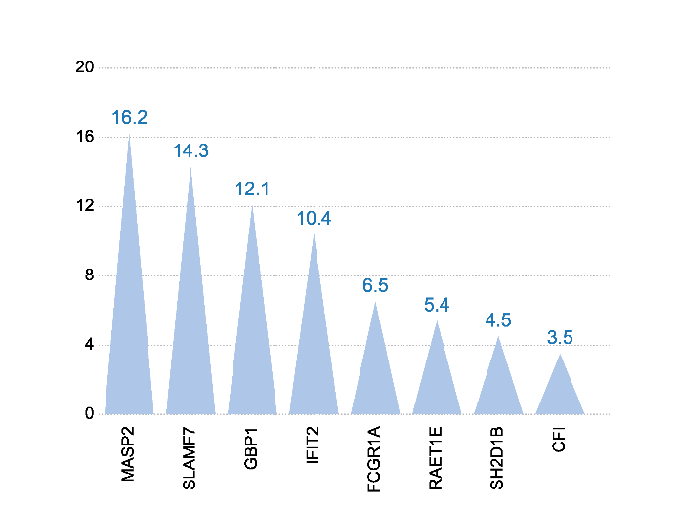
FCGR1A | 6.5
RAET1E | 5.4
SH2D1B | 4.5
CFI | 3.5

 |  | B站：三角锥柱状图绘制视频教程

 |  | 注意：

 |  | 使用问题，或数据分析合作意向
 |  | 请微信扫码联系我们

